Worksheet
 | Alklima B.V.
 | Van Hennaertweg 29
 | 2952 CA Alblasserdam
 | NEDERLAND
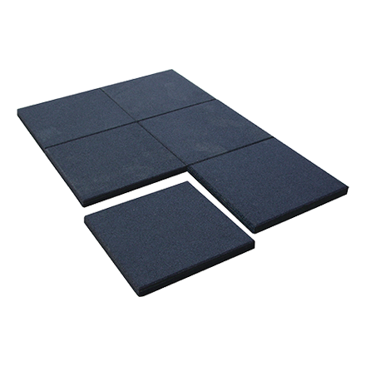
Code | B6416
Product | Big Foot Vibromat 500 x 500 x 45 mm

Afmetingen & aansluitingen
Naam |  | Waarde | Eenheid
Lengte |  | 500 | mm
Breedte |  | 500 | mm
Dikte |  | 45 | mm

